Sheet1
浙江医院零星标牌制作安装采购项目招标清单
序号 | 类别 | 标识名称 | 编号 | 单位 | 数量 | 规格（mm） | 造型 | 安装方式 | 显示 | 照明 | 材质
1 | 功能区域入口立体字 | 发光立体字 | HW-A-01 | ㎡ | 220 | 每平方米 |  | 墙面+钢架 | 单面 | 发光 | 1.5mm304不锈钢字壳围边，围边高度100mm，表面颜色烤漆，面板为5mm进口蓝白板或相应颜色亚克力面板，内置LED防水光源，背面与幕墙连接处40*60*3镀锌方管支架连接，高于墙体部分需用100*100*3mm或150*150*3mm镀锌钢管进行支撑加固
2 | 户外部分 | 灵隐楼幢号 | HW-A-02 | 块 | 7 | 500*500 |  | 墙面固定 | 单面 | 发光 | 1.5mm不锈钢字壳围边，围边高度100mm，表面颜色烤漆，激光雕刻镂空面板，内衬5mm乳白亚克力透光，内置LED防水光源，打耳朵固定于外幕墙。
3 |  | 三墩楼幢号 | HW-A-03 | 块 | 2 | 1200*1200 |  | 墙面固定 | 单面 | 发光 | 1.5mm不锈钢字壳围边，围边高度120mm，表面颜色烤漆，面板为5mm进口蓝白板面板，内置LED防水光源，打耳朵固定于外幕墙
4 |  | 室外分流指示牌 | HW-A-04 | 块 | 3 | 2100*500*120 |  | 埋地式 | 双面 | 发光 | 1.5mm304不锈钢折弯箱体，表面颜色烤漆,指示内容面板可脱卸形式，激光雕刻镂空,内衬3mm黑白透光板，内置晶元芯片LED防水光源，埋地固定安装
5 |  | 面板内容更换（室外立牌） | HW-A-05 | 面 | 3 | 面板尺寸（1650*500）面板部分以实际为准 |  | 贴附式 | 单面 | 不发光 | 因内容变更，对面板进行更新替换。材质同原立牌面板材质
6 |  | 总平面图 | HW-A-06 | 块 | 2 | 2600*2100*120 |  | 埋地式 | 单面 | 发光 | 1.5mm304不锈钢折弯箱体，表面颜色烤漆,指示内容面板可脱卸形式，激光雕刻镂空,内衬3mm黑白透光板，内置晶元芯片LED防水光源，埋地固定安装
7 |  | 户外不发光指示牌（贴附或立牌 | HW-A-07 | 块 | 6 | 700*900 |  | 贴附或立地 | 单面 | 不发光 | 1.5mm不锈钢折弯焊接成型，按使用需求烤蓝色漆或交通专用蓝色反光膜贴底，文字丝印或贴白色反光膜黏贴（按需求），抱箍安装于灯杆，或配立柱埋地固定
8 |  | 户外禁烟牌1 | HW-A-08 | 块 | 5 | 1500*456 |  | 埋地式 | 双面 | 不发光 | 1.5mm不锈钢折弯焊接成型，表面颜色烤漆，图文双面丝印，配立杆埋地固定
9 |  | 户外禁烟牌2 | HW-A-09 | 块 | 7 | 1310*560 |  | 埋地式 | 双面 | 不发光 | 不锈钢圆管切割焊接围边成型，中间内容烤漆户外高清UV打印，配不锈钢圆管立柱，连体预埋安装。
10 |  | 小草牌 | HW-A-10 | 块 | 8 | 540*400 |  | 埋地式 | 双面 | 不发光 | 中间主体1.5mm不锈钢锈折弯焊接，两面造型5mm亚克力雕刻烤漆，内容及图案丝印，草坪内埋地固定安装
11 | 户内部分 | 宣传栏大（贴附） | HW-A-11 | 块 | 3 | 2800*1200*60 |  | 贴附式 | 单面 | 不发光 | 专用型材组装成型，烤漆，图文丝印,宣传内容部分内置白板底，墙面安装固定
12 |  | 宣传栏小（制度流程牌） | HW-A-12 | 块 | 50 | 600*900 |  | 贴附式 | 单面 | 不发光 | 专用铝型材开启式超薄灯箱，内容灯箱写真，可更换形式，墙面贴敷安装固定，需要排版和制作里面写真画面。
13 |  | 宣传栏小（制度流程牌） | HW-A-13 | 块 | 20 | 400*600 |  | 贴附式 | 单面 | 不发光 | 专用铝型材开启式超薄灯箱，内容灯箱写真，可更换形式，墙面安装固定，需要排版和制作里面写真画面。
14 |  | 区域标识1 （吊挂） | HW-A-14 | 块 | 4 | 3000*350*120 |  | 吊挂式 | 双面 | 发光 | 1.5mm不锈钢折弯箱体，表面颜色烤漆,指示内容不锈钢雕刻镂空,内衬3mm亚克力透光面板，内置晶元芯片LED防水光源，吊挂固定安装
15 |  | 面板更换1（吊挂） | HW-A-15 | 块 | 5 | 面板大致为（2050*350）面板部分以实际为准 |  | 吊挂式 | 单面 | 发光 | 因内容变更，对面板进行更新替换,每个为2个面。
16 |  | 区域标识2 （吊挂） | HW-A-16 | 块 | 5 | 2000*350*120 |  | 吊挂式 | 双面 | 发光 | 1.5mm不锈钢折弯箱体，表面颜色烤漆,指示内容不锈钢雕刻镂空,内衬3mm亚克力透光面板，内置晶元芯片LED防水光源，吊挂固定安装
17 |  | 面板更换2（吊挂） | HW-A-17 | 面 | 8 | 面板大致为（1350*350）面板部分以实际为准 |  | 吊挂式 | 单面 | 发光 | 因内容变更，对面板进行更新替换,每个为2个面。
18 |  | 区域标识（贴附） | HW-A-18 | 块 | 8 | 1500*200*40 |  | 贴附式 | 单面 | 不发光 | 1.5mm304不锈钢折弯箱体，表面颜色烤漆,内容丝印，墙面固定安装
19 |  | 房号牌 | HW-A-19 | 块 | 50 | 120*55*5 |  | 贴附式 | 单面 | 不发光 | 5mm亚克力激光雕刻，表面颜色烤漆，图文丝印
20 |  | 告示牌 | HW-A-20 | 块 | 20 | 260*400 |  | 贴附式 | 单面 | 不发光 | 5mm亚克力底板，烤漆丝印内容，表面附3mm亚克力透明有机盒（底板乳白，面板透明），可放A4纸
21 |  | 电梯厅索引 | HW-A-21 | 块 | 6 | 650*1400*40 | 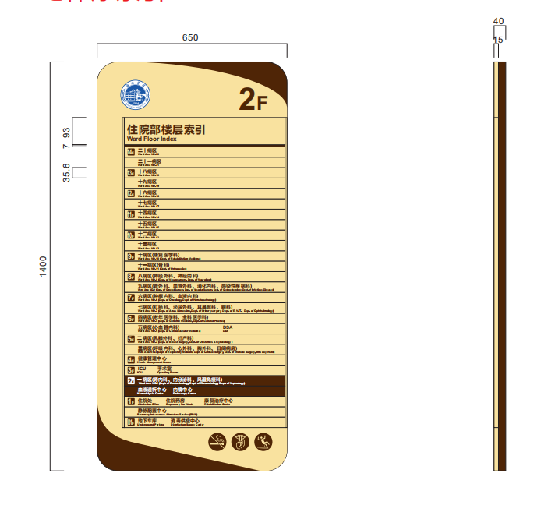 | 贴附式 | 单面 | 不发光 | 1.5mm304不锈钢折弯烤漆,图文丝印,索引部分2mm铝型材烤漆丝印，可更换形式，墙面安装固定
22 |  | 电梯内索引 | HW-A-22 | 块 | 5 | 1000*540 |  | 贴附式 | 单面 | 不发光 | 5mm亚克力底板，烤漆丝印内容，表面专用铝型材插槽，含插片，烤漆丝印内容，可更换形式
23 |  | 电梯信息牌 | HW-A-17 | 个 | 10 | 1400*200 |  | 贴附式 | 单面 | 不发光 | 5+5mm亚克力激光雕刻，表面颜色烤漆，图文丝印
24 |  | 10mm压克力雕刻字烤漆 | HW-A-24 | 米 | 20 | 数字H250，英文H150 |  | 贴附式 | 单面 | 不发光 | 10mm亚克力立体字，表面颜色烤漆，墙面粘帖固定安装，配安装模板
25 |  | 贴附式功能牌（卫生间） | HW-A-25 | 块 | 15 | 220*350*10 | 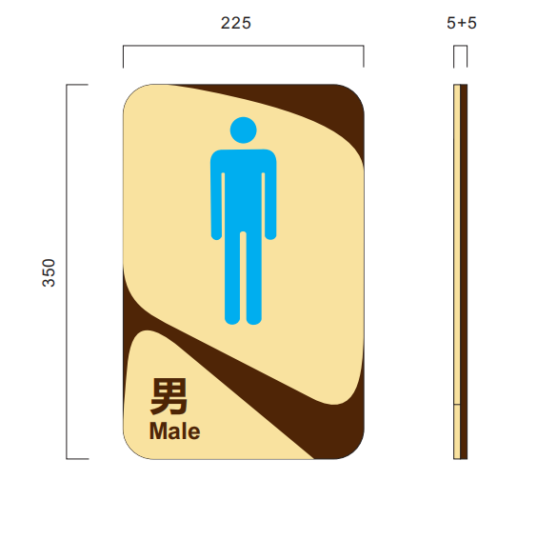 | 贴附式 | 单面 | 不发光 | 5+5mm亚克力激光雕刻，表面颜色烤漆，图文丝印
26 |  | 警示牌或提示牌 | HW-A-26 | 块 | 20 | 280*170 |  | 贴附式 | 单面 | 不发光 | 5mm亚克力激光雕刻，表面颜色烤漆，图文丝印
27 |  | 科室牌 | HW-A-27 | 块 | 50 | 250*330*10 |  | 贴附式 | 单面 | 不发光 | 5+5mm亚克力激光雕刻，表面颜色烤漆，图文丝印
28 |  | 侧装标识牌 | HW-A-28 | 块 | 10 | 350*225*25 |  | 贴附式 | 双面 | 不发光 | 5+15+5mm亚克力激光雕刻，表面颜色烤漆，图文丝印
29 |  | 诊室牌 | HW-A-29 | 块 | 15 | 450*225*9 |  | 贴附式 | 单面 | 不发光 | 3+3+3mm亚克力激光雕刻，表面颜色烤漆，图文丝印，可跟换形式。
30 |  | 床号牌 | HW-A-30 | 块 | 30 | 350*150 |  | 贴附式 | 单面 | 不发光 | 3+3+3mm亚克力激光雕刻，表面颜色烤漆，图文丝印，可跟换形式。
31 |  | 病房牌 | HW-A-31 | 块 | 20 | 350*225 |  | 贴附式 | 单面 | 不发光 | 5+5mm亚克力激光雕刻，表面颜色烤漆，图文丝印
32 |  | 科室牌、诊室牌、病房牌更换面板 | HW-A-32 | 块 | 35 | 参照对应标识品种 |  | 贴附式 | 单面 | 不发光 | 内容变更需要重新拆回去（利用原底板），内容重新图文丝印，三款样式的统一报价，价格按修改任意一块单价报价。
33 |  | 可抽插式科室牌 | HW-A-33 | 块 | 20 | 250*330*15 |  | 贴附式 | 单面 | 不发光 | 5+5mm亚克力，底板激光扫槽，增加嵌入钣金折弯件滑槽，面板背面增加3mm亚克力垫高板及抽插板
34 |  | 温馨提示 | HW-A-34 | 块 | 50 | 204*272*10 |  | 贴附式 | 单面 | 不发光 | 5+5mm亚克力激光雕刻，表面颜色烤漆，图文丝印
35 |  | 消防疏散图 | HW-A-35 | 块 | 20 | 600*400 |  | 贴附式 | 单面 | 不发光 | 5mm亚克力激光雕刻，表面颜色烤漆，图文丝印
36 |  | 消防疏散图（小） | HW-A-36 | 块 | 20 | 280*187 |  | 贴附式 | 单面 | 不发光 | 5mm亚克力激光雕刻，表面颜色烤漆，图文丝印
37 |  | 楼层索引（修改） | HW-A-37 | 条 | 40 | 以现场为准 |  | 嵌入式 | 单面 | 不发光 | 不锈钢激光雕刻，表面颜色烤漆，图文丝印
38 |  | 设备设施牌 | HW-A-38 | 块 | 30 | 180*60 |  | 贴附式 | 单面 | 不发光 | 5mm亚克力激光雕刻，表面颜色烤漆，图文丝印
39 |  | 立地型材玻璃宣传栏 | HW-A-39 | 块 | 5 | 1800*805 |  | 站立式 | 单面 | 不发光 | 1.5mm304不锈钢折弯箱体，表面颜色烤漆,地面450mm的立脚，上部为2片8mm钢化玻璃，内夹宣传写真
40 |  | 洗手流程牌 | HW-A-40 | 块 | 50 | 500*220 |  | 贴附式 | 单面 | 不发光 | 3mm亚克力激光雕刻，表面颜色烤漆，图文丝印
41 |  | 洗眼牌 | HW-A-41 | 块 | 10 | 280*200 |  | 贴附式 | 单面 | 不发光 | 3mm亚克力激光雕刻，表面颜色烤漆，图文丝印
42 |  | 手套盒 | HW-A-42 | 块 | 30 | 420*260*80 |  | 贴附式 | 单面 | 不发光 | 5mm透明亚克力雕刻，专用有机粘合剂粘合成型。
43 |  | 斜纹地贴（车贴等贴附类）） | HW-A-43 | 平方米 | 40 | 每平方 |  | 贴附式 | 单面 | 不发光 | 黑胶车贴
44 |  | 地下室吊挂 | HW-A-44 | 块 | 5 | 1500*350 |  | 吊挂式 | 单面 | 不发光 | 1.5mm不锈钢折弯焊接成型，按使用需求烤蓝色漆或交通专用蓝色反光膜贴底，文字丝印或贴白色反光膜黏贴（按需求），吊挂安装。
45 |  | 科室文化墙 | HW-A-45 | 平方米 | 40 | 按科室需求 |  | 贴附式 | 单面 | 不发光 | 12mm高密度PVC激光雕刻，表面颜色烤漆，图文丝印。需要根据各科室特点及要求现场测量尺寸，设计排版，制作安装
46 |  | 科室牌 | HW-A-46 | 块 | 40 | 340*180 |  | 贴附式 | 单面 | 不发光 | 5mm压克力+弧形型材面板烤漆丝印
47 |  | 提示牌 | HW-A-47 | 块 | 20 | 330*270 |  | 贴附式 | 单面 | 不发光 | 5mm压克力+弧形面板烤漆丝印
48 |  | 病房牌（老院） | HW-A-48 | 块 | 30 | 200*200*9 |  | 贴附式 | 单面 | 不发光 | 3+3+3mm亚克力激光雕刻，表面颜色烤漆，图文丝印，可更换形式。
49 |  | 区域标识（贴附） | HW-A-49 | 块 | 5 | 1120*280 |  | 贴附式 | 单面 | 不发光 | 弧形型材表面颜色烤漆，1.5mm304不锈钢折弯箱体，表面颜色烤漆,内容丝印，墙面固定安装
50 |  | 贴附式功能牌（卫生间） | HW-A-50 | 块 | 10 | 300*200*10 |  | 贴附式 | 单面 | 不发光 | 10mm亚克力激光雕刻，表面颜色烤漆，图文丝印。
51 |  | 告示牌 | HW-A-51 | 块 | 20 | 240*355 |  | 贴附式 | 单面 | 不发光 | 5mm亚克力底板，烤漆丝印内容，表面附3mm亚克力透明有机盒（底板乳白，面板透明），可放A4纸
52 |  | 科室宣传牌（根据科室需求） | HW-A-52 | 平方米 | 25 | 每平方 |  | 贴附式 | 单面 | 不发光 | 5+8mm透明亚克力雕刻，中间夹写真，广告钉固定
53 |  | 索引条制作或修改 | HW-A-53 | 条 | 20 | 345*45 |  | 卡入式 | 单面 | 不发光 | 与原有索引牌内容条相同
54 |  | PVC立体字 | HW-A-54 | 平方米 | 10 | 每平方米 |  | 贴附式 | 单面 | 不发光 | 12mm高密度PVC激光雕刻，表面颜色烤漆，图文丝印。需要根据各科室特点及要求现场测量尺寸，设计排版，制作安装。
55 |  | 双面发光吊挂 | HW-A-55 | 块 | 5 | 1800*340 |  | 吊挂式 | 双面 | 发光 | 2mm铝版烤漆折弯，面板3mm压克力镂空发光,LED光源
56 |  | 电梯厅索引（老院） | HW-A-56 | 块 | 5 | 400*550 |  | 贴附式 | 单面 | 不发光 | 1.5mm304不锈钢折弯烤漆,图文丝印,索引部分2mm铝型材烤漆丝印，可更换形式，墙面安装固定
57 |  | 索引条更换（老院） | HW-A-57 | 块 | 50 | 330*50 |  | 贴附式 | 单面 | 不发光 | 科室变动，内容更新，5mm亚克力底板，烤漆丝印内容,索引部分2mm铝型材烤漆丝印。
58 |  | 公示栏 | HW-A-58 | 块 | 5 | 1431*1147 |  | 贴附式 | 单面 | 不发光 | 型材扣板组装成型，两侧15半圆边轨，氟碳烤漆，图文丝印，背衬暗轨滑槽，配黑色塑料扣件，组装成型。配铝板插片，烤漆白色半亚，图文UV
59 |  | 意见箱 | HW-A-59 | 块 | 5 | 278*350*130 |  | 贴附式 | 单面 | 不发光 | 1.0mm不锈钢激光雕刻折弯焊接成型，配三角通用锁，翻盖形式，表面文字丝网印刷。右边黏贴3mm透明有机盒
60 |  | 有机插槽 | HW-A-60 | 块 | 20 | 220*307 |  | 贴附式 | 单面 | 不发光 | 3+3mm亚克力雕刻，专用有机粘合剂粘合成型（底板乳白，面板透明）
61 |  | 户外吸塑面板灯箱 | HW-A-61 | 个 | 4 | 400*600*140 |  | 侧装悬挂 | 双面 | 发光 | 铝合金框架，吸塑面板，内置LED防水LED灯珠，面板UV打印，根据安装位置配置固定铁片脚或抱箍脚
62 |  | 软膜卡布灯箱（双面） | HW-A-62 | 个 | 4 | 400*600*80 |  | 侧装悬挂 | 双面 | 发光 | 铝合金框架，防水高清软膜面板，内置LED防水LED灯珠，面板UV喷绘，根据安装位置配置固定铁片脚或抱箍脚
63 |  | 软膜卡布灯箱（单面） | HW-A-63 | 个 | 4 | 600*900*50 |  | 贴附式 | 单面 | 发光 | 铝合金框架，防水高清软膜面板，内置LED防水LED灯珠，面板UV喷绘
64 |  | 防风丽屏展架 | HW-A-64 | 个 | 4 | 870*1870*400（底座宽度） | 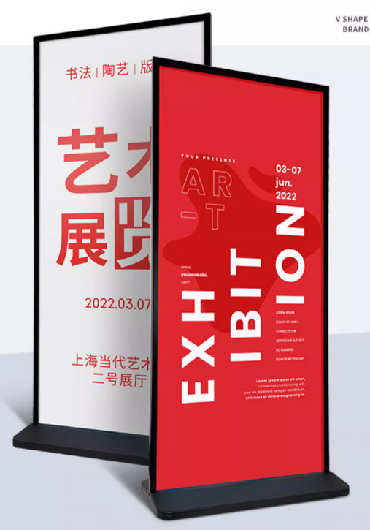 | 立式 | 双面 | 不发光 | KT板内页（双面），画面尺寸800*1800 mm，全铝合金框架，注水PE底座，全部件防水布生锈，底座加印医院名称及LOGO
 |  | 合计
说明： 1、本次招标清单中设置的标牌数量不是本次需要制作的实际数量，仅作为招标人选择中标单位（医院标牌制作定点单位）的依据，数量有增减中标单位不得有疑议。具体制作安装数量、规格、时间根据医院需求随时进行加工制作，投标单位必须承诺：在医院急用的情况下，不管数量多少，中标单位须及时配合制作安装到位。 2、标牌制作的费用按照投标综合单价*数量进行结算，如甲方某项标牌制作数量超过一定幅度时，可由第三方审计单位根据投标价和市场价重新组价并给予一定优惠。有关本项目实施所需的材料购置费、设计费、运输费、吊装费、安装调试费、预埋费成品保护费、售后服务及维护费、税金等所涉及的一切费用均计入综合单价。 3、为保持医院风格统一，以上标识具体样式、颜色和制作工艺等须与现有三墩院区和灵隐院区的标识保持一致；具体制作内容及式样以最终业主确认为准；如需调整中标人须无条件配合业主方对样式、颜色、材料、设计等进行调整的要求。

